3.13.3
Casper /Nirvana One,DM.DEAIOAS479A
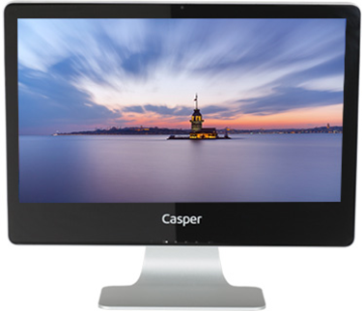
BELLEK | 4 GB DDR3 Bellek
İŞLEMCİ | Intel® Core™ i7-4790S, 3.2GHz Intel Turbo Boost ile 4.0GHz, 8MB işlemci
HARDDİSK | 1 TB SATA Harddisk
EKRAN KARTI | 1 GB Harici (Paylaşımsız) Ekran kartı,
CHIPSET | Intel® H Serisi Chipset anakart
İŞLETİM SİSTEMİ | Windows 8.1 Professional İşletim Sistemi
ÇÖZÜNÜRLÜK | 1920X1080 Full HD
OPTİK SÜRÜCÜ | DVD DUAL (DVD±R/RW)
SES KARTI | Entegre
EKRAN BOYUTU | 21.5” LED
VİDEO GİRİŞİ | HDMI
RENK | 16.7 M
DİĞER | 10/100/1000 Lan ve Kablosuz (Wireless) Ağ bağlantısı
 | HD Web kamera
 | Entegre hoperlör ve mikrofon
 | 2x Usb 3.0 ve 4x usb 2.0 portları
 | Bluetooth ve Kart okuycu
 | EnergyStar
Peşin fiyatı | 1469.-$+KDV

